关系图
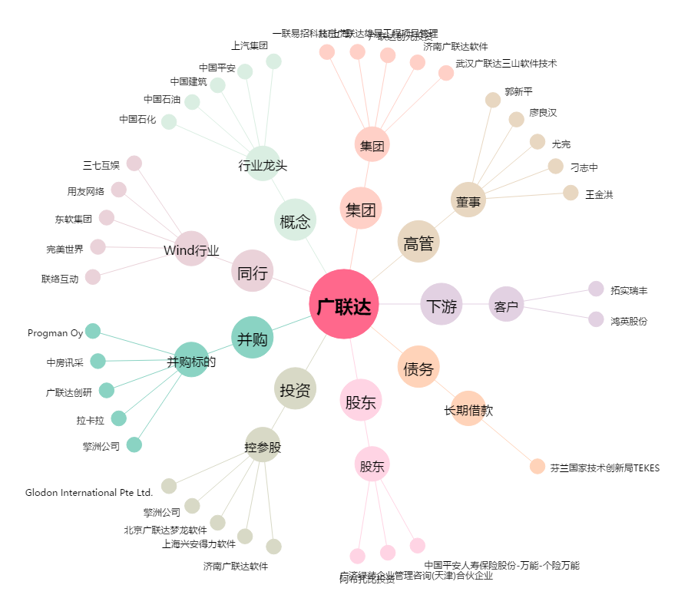
广联达[002410.SZ] - 关系概览图

